LISTA DE PRECIOS
TIPO DE CAMBIO DE S/ A $ | 3.12 | TIPO DE CAMBIO DE $ A S/. | 3.12 |  |  | RESPONSABLE DE CATALOGO | Guliana | PORCENTAJE | 0.00%
 |  |  |  |  |  |  |  |  | .
MINICODIGO | 200.00 | MINICODIGO |  | MINICODIGO |  | MINICODIGO |  | MINICODIGO
CODIGO | 260.00 | CODIGO |  | CODIGO |  | CODIGO |  | CODIGO
MODELO | EPSON LX350 | MODELO |  | MODELO |  | MODELO |  | MODELO
OFERTA1 |  |  |  | OFERTA2
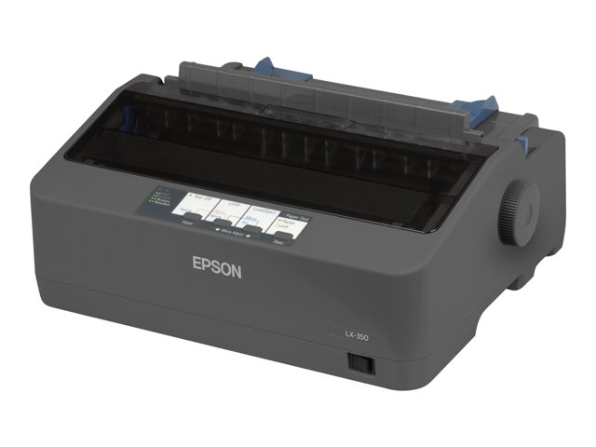
PRECIO DOLARES | $.260.00 | PRECIO DOLARES | $.0.00 | PRECIO DOLARES | $.0.00 | PRECIO DOLARES | $.0.00 | PRECIO DOLARES | $.0.00
PRECIO SOLES | S/.811.20 | PRECIO SOLES | S/.0.00 | PRECIO SOLES | S/.0.00 | PRECIO SOLES | S/.0.00 | PRECIO SOLES | S/.0.00
CARACTERISTICAS |  | CARACTERISTICAS |  | CARACTERISTICAS |  | CARACTERISTICAS |  | CARACTERISTICAS
Tipo de impresora | Impresora personal - matriz de puntos - 9 espiga - monocromo | Tipo de impresora |  | Tipo de impresora |  | Tipo de impresora |  | Tipo de impresora
Tecnología de conectividad | Cableado | Tecnología de conectividad |  | Tecnología de conectividad |  | Tecnología de conectividad |  | Tecnología de conectividad
Interfaz | Paralelo, USB 2.0, serial | Interfaz |  | Interfaz |  | Interfaz |  | Interfaz
Códigos de barras | Código 39, EAN/JAN-8 , EAN/JAN-13 , UPC-A, UPC-E, Code 128, Intercalado 2 de 5, Postnet , OCR-B | Códigos de barras |  | Códigos de barras |  | Códigos de barras |  | Códigos de barras
Velocidad de impresión | Hasta 347 caracteres/s - borrador de alta velocidad - 10 cpi ¦ Hasta 357 caracteres/s - borrador de alta velocidad - 12 cpi ¦ | Velocidad de impresión |  | Velocidad de impresión |  | Velocidad de impresión |  | Velocidad de impresión
RAM instalada (máx.) | 128 KB | RAM instalada (máx.) |  | RAM instalada (máx.) |  | RAM instalada (máx.) |  | RAM instalada (máx.)
Conexiones | 1 x paralelo - 36 PIN Centronics ¦ 1 x serie - D-Sub de 9 espigas (DB-9) ¦ 1 x USB 2.0 - 4 PIN USB tipo B | Conexiones |  | Conexiones |  | Conexiones |  | Conexiones
Consumibles incluidos | 1 x cinta ( negro ) - hasta 4 millones de caracteres | Consumibles incluidos |  | Consumibles incluidos |  | Consumibles incluidos |  | Consumibles incluidos
MTBF (tiempo medio entre errores) | 10,000 hora(s) | MTBF (tiempo medio entre errores) |  | MTBF (tiempo medio entre errores) |  | MTBF (tiempo medio entre errores) |  | MTBF (tiempo medio entre errores)
Alimentación | Fuente de alimentación - interna CA 230V | Alimentación |  | Alimentación |  | Alimentación |  | Alimentación
Software incluido | EPSON Status Monitor 3 | Software incluido |  | Software incluido |  | Software incluido |  | Software incluido
Sistema operativo requerido | Microsoft Windows 2000, Microsoft Windows XP, Microsoft Windows 7, Microsoft Windows Vista, Windows 8 | Sistema operativo requerido |  | Sistema operativo requerido |  | Sistema operativo requerido |  | Sistema operativo requerido
Emisión de sonido (operativa) | 53 dBA | Emisión de sonido (operativa) |  | Emisión de sonido (operativa) |  | Emisión de sonido (operativa) |  | Emisión de sonido (operativa)
Temperatura mínima de funcionamiento | 5 °C | Temperatura mínima de funcionamiento |  | Temperatura mínima de funcionamiento |  | Temperatura mínima de funcionamiento |  | Temperatura mínima de funcionamiento
Temperatura máxima de funcionamiento | 35 °C | Temperatura máxima de funcionamiento |  | Temperatura máxima de funcionamiento |  | Temperatura máxima de funcionamiento |  | Temperatura máxima de funcionamiento

CONTENIDO DEL PAQUETE |  | CONTENIDO DEL PAQUETE |  | CONTENIDO DEL PAQUETE |  | CONTENIDO DEL PAQUETE |  | CONTENIDO DEL PAQUETE

MINICODIGO |  | MINICODIGO |  | MINICODIGO |  | MINICODIGO |  | MINICODIGO
CODIGO |  | CODIGO |  | CODIGO |  | CODIGO |  | CODIGO
MODELO |  | MODELO |  | MODELO |  | MODELO |  | MODELO
 |  | OFERTA3

PRECIO DOLARES | $.0.00 | PRECIO DOLARES | $.0.00 | PRECIO DOLARES | $.0.00 | PRECIO DOLARES | $.0.00 | PRECIO DOLARES | $.0.00
PRECIO SOLES | S/.0.00 | PRECIO SOLES | S/.0.00 | PRECIO SOLES | S/.0.00 | PRECIO SOLES | S/.0.00 | PRECIO SOLES | S/.0.00
CARACTERISTICAS |  | CARACTERISTICAS |  | CARACTERISTICAS |  | CARACTERISTICAS |  | CARACTERISTICAS

CONTENIDO DEL PAQUETE |  | CONTENIDO DEL PAQUETE |  | CONTENIDO DEL PAQUETE |  | CONTENIDO DEL PAQUETE |  | CONTENIDO DEL PAQUETE

MINICODIGO |  | MINICODIGO |  | MINICODIGO |  | MINICODIGO |  | MINICODIGO
CODIGO |  | CODIGO |  | CODIGO |  | CODIGO |  | CODIGO
MODELO |  | MODELO |  | MODELO |  | MODELO |  | MODELO
OFERTA1 |  |  |  | OFERTA2

PRECIO DOLARES | $.0.00 | PRECIO DOLARES | $.0.00 | PRECIO DOLARES | $.0.00 | PRECIO DOLARES | $.0.00 | PRECIO DOLARES | $.0.00
PRECIO SOLES | S/.0.00 | PRECIO SOLES | S/.0.00 | PRECIO SOLES | S/.0.00 | PRECIO SOLES | S/.0.00 | PRECIO SOLES | S/.0.00
CARACTERISTICAS |  | CARACTERISTICAS |  | CARACTERISTICAS |  | CARACTERISTICAS |  | CARACTERISTICAS

CONTENIDO DEL PAQUETE |  | CONTENIDO DEL PAQUETE |  | CONTENIDO DEL PAQUETE |  | CONTENIDO DEL PAQUETE |  | CONTENIDO DEL PAQUETE

